总平面图参考
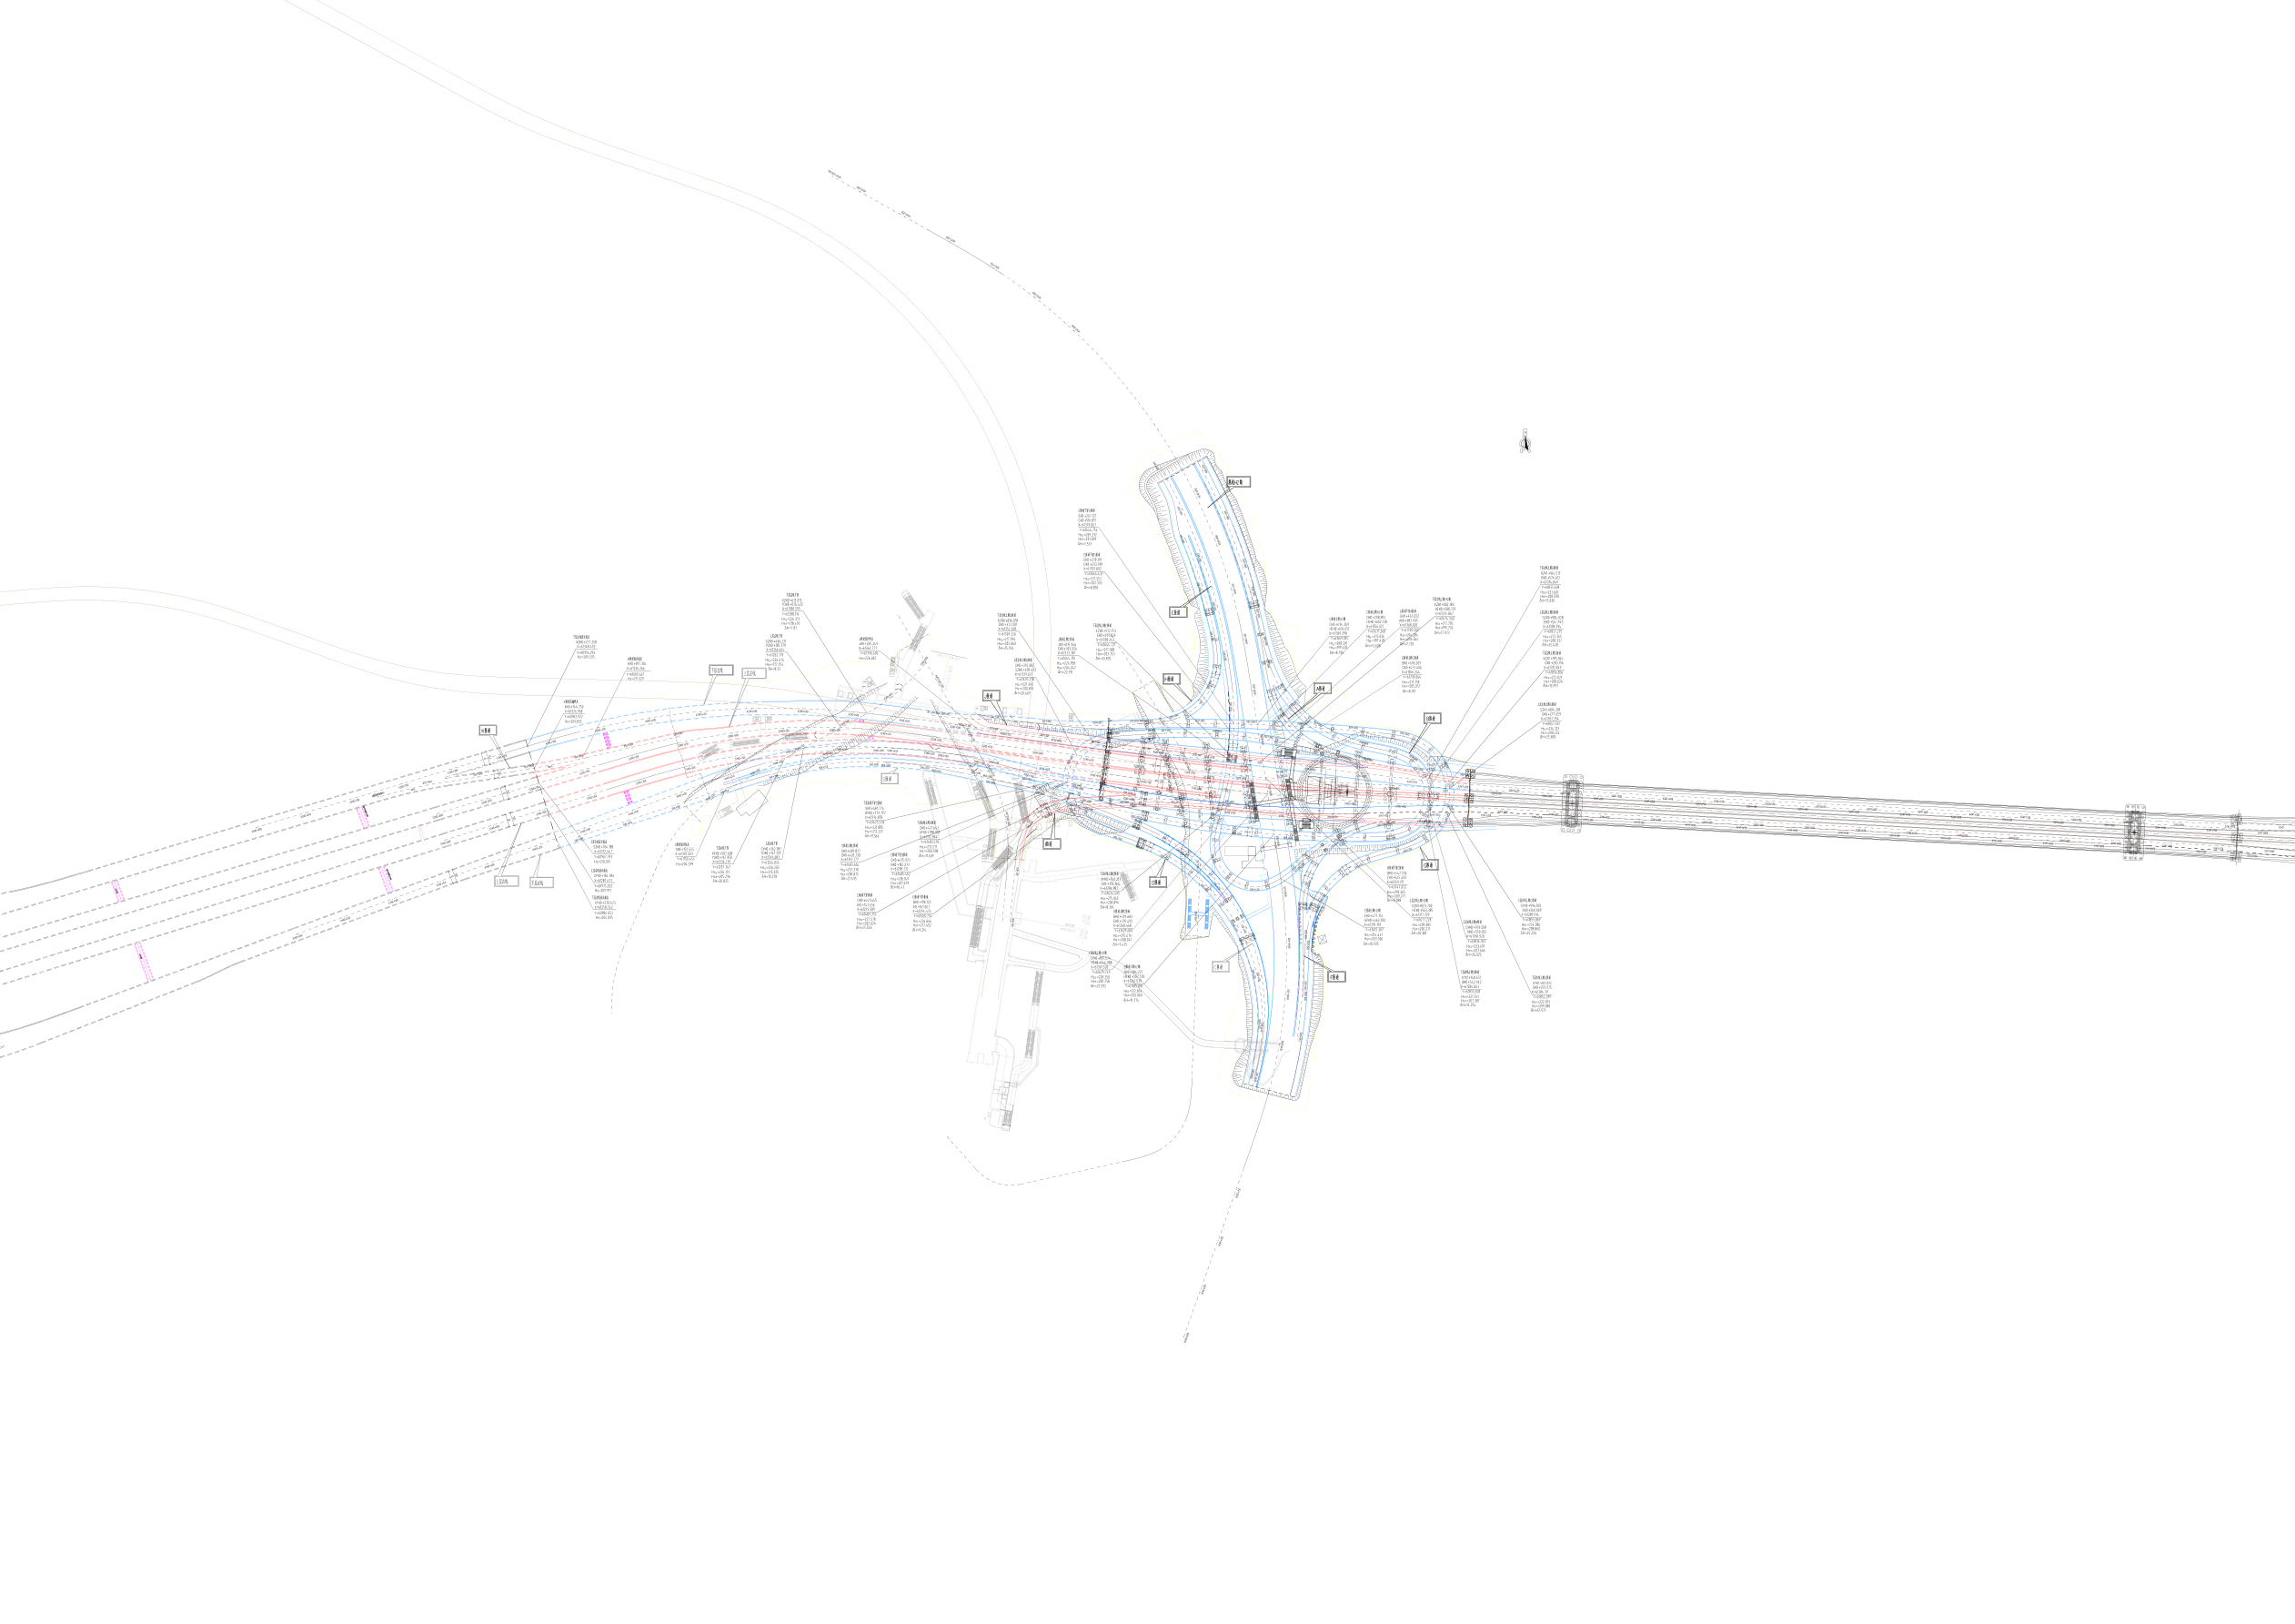
总平面图.pdf 参考图
PDF为矢量图纸，文字不可直接提取；下图为第一页渲染图，仅用于报价范围判断。

